Tabela de Dados
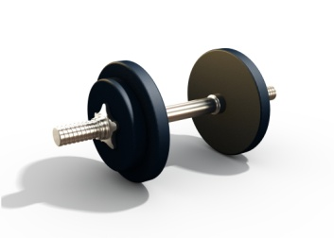 Gráfico de Progresso de Treino para Homens
Altura (m) | 1.90 | Nota: consulte o seu progresso em MEDIDAS, PESO – IMC e PESO – MASSA GORDA nos respetivos gráficos e folhas de cálculo neste livro.

Data | Peso (kg) | Peito (cm) | Cintura (cm) | Ancas (cm) | Peso de Massa Magra Estimado (kg) | Peso de Massa Gorda Estimado (kg) | Percentagem de Massa Gorda Estimada (kg) | Índice de Massa Corporal Estimado (IMC)
2018-10-01 | 91.0 | 106.5 | 91.5 | 86.0 | 70.7 | 20.3 | 22.3% | 25.2
2018-10-08 | 91.0 | 106.5 | 91.5 | 86.0 | 70.7 | 20.3 | 22.3% | 25.2
2018-10-15 | 90.5 | 106.5 | 90.0 | 85.0 | 70.5 | 20.0 | 22.1% | 25.1
2018-10-22 | 89.5 | 106.5 | 90.0 | 84.0 | 70.0 | 19.5 | 21.7% | 24.8
2018-10-29 | 89.5 | 108.0 | 90.0 | 84.0 | 70.0 | 19.5 | 21.7% | 24.8

Medidas
Medidas (cm)
 | Ancas (cm) | Cintura (cm) | Peito (cm)
10/1/2018 | 86.0 | 91.5 | 106.5
10/8/2018 | 86.0 | 91.5 | 106.5
10/15/2018 | 85.0 | 90.0 | 106.5
10/22/2018 | 84.0 | 90.0 | 106.5
10/29/2018 | 84.0 | 90.0 | 108.0

Peso – IMC
Peso – IMC
 | Peso (kg) | Índice de Massa Corporal Estimado (IMC)
10/1/2018 | 91.0 | 25.2
10/8/2018 | 91.0 | 25.2
10/15/2018 | 90.5 | 25.1
10/22/2018 | 89.5 | 24.8
10/29/2018 | 89.5 | 24.8

Peso – Massa Gorda
Peso – Massa Gorda
 | Peso (kg) | Percentagem de Massa Gorda Estimada (kg)
10/1/2018 | 91.0 | 22.3%
10/8/2018 | 91.0 | 22.3%
10/15/2018 | 90.5 | 22.1%
10/22/2018 | 89.5 | 21.7%
10/29/2018 | 89.5 | 21.7%

